图纸信息表
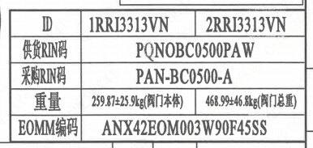
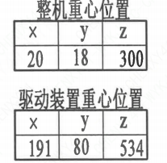
页码 | 表格名称 | 字段名称 | 字段值 | 标准字段名 | 标准字段值
1 | 阀门参数表 | ID | 1RRI3313VN,2RRI3313VN | 功能位置编码 | 1RRI3313VN,2RRI3313VN
1 | 阀门参数表 | 供货RIN码 | PQNOBC0500PAW | 供货RIN码 | PQNOBC0500PAW
1 | 阀门参数表 | 采购RIN码 | PAN-BC0500-A | 采购RIN码 | PAN-BC0500-A
1 | 阀门参数表 | 重量 | 259.87±25.9kg（阀门本体）,468.99+46.8kg(阀门总重）
1 | 阀门参数表 | EOMM编码 | ANX42EOM003W90F45SS
1 | 主要性能参数 | 公称尺寸 | DN500 | 阀门入口口径 | DN500
 |  |  |  | 阀门出口口径 | DN500
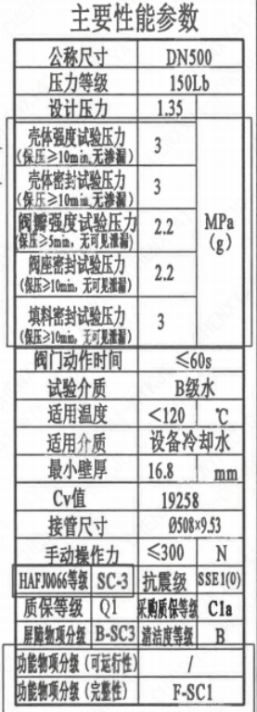
1 | 主要性能参数 | 压力等级 | 150Lb
1 | 主要性能参数 | 设计压力 | 1.35 | 设计压力 | 1.35
1 | 主要性能参数 | 壳体强度试验压力（保压≥10min，无渗漏） | 3
1 | 主要性能参数 | 壳体密封试验压力（保压≥10min，无渗漏） | 3
1 | 主要性能参数 | 阀瓣强度试验压力（保压≥5min，无可见泄漏） | 2.2
1 | 主要性能参数 | 阀座密封试验压力（保压≥10min，无可见泄漏） | 2.2
1 | 主要性能参数 | 填料密封试验压力（保压≥10min，无可见泄漏） | 3
1 | 主要性能参数 | 阀门动作时间 | ≤60S
1 | 主要性能参数 | 试验介质 | B级水
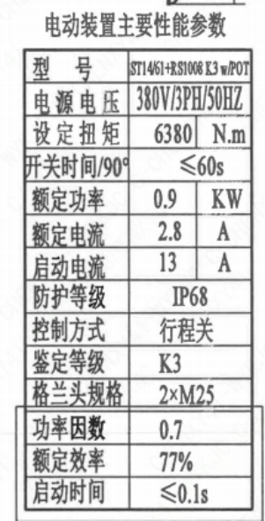
1 | 主要性能参数 | 适用温度 | ＜120
1 | 主要性能参数 | 适用介质 | 设备冷却水 | 流体介质 | N
1 | 主要性能参数 | 最小壁厚 | 16.8
1 | 主要性能参数 | Cv值 | 19258 | 设计要求流量系数 | 19258
1 | 主要性能参数 | 接管尺寸 | ∅508x9.53 | 入口接管外径 | 508
 |  |  |  | 入口接管壁厚 | 9.53
 |  |  |  | 出口接管外径 | 508
 |  |  |  | 出口接管壁厚 | 9.53
1 | 主要性能参数 | 手动操作力 | ≤300
1 | 主要性能参数 | HAF J0066等级 | SC-3 | 核安全等级（阀门本体） | SC-3
1 | 主要性能参数 | 抗震级 | SSE1(O) | 抗震要求 | SSE1
 |  |  |  | 抗震分类 | O
1 | 主要性能参数 | 质保等级 | Q1 | 物项质保等级 | Q1
1 | 主要性能参数 | 采购质保等级 | C1a
1 | 主要性能参数 | 屏障物项分级 | B-SC3 | 屏障物项分级 | B-SC3
1 | 主要性能参数 | 清洁度等级 | B | 清洁度等级 | B
1 | 主要性能参数 | 功能物项分级（可运行性） | / | 功能物项分级（可运行性）
1 | 主要性能参数 | 功能物项分级（完整性） | F-SC1 | 功能物项分级（完整性） | F-SC1
1 | 阀门重心信息表 | 整机重心位置 | （20,18,300）
1 | 阀门重心信息表 | 驱动机构重心位置 | （191,80,534）
1 | 电动装置主要性能参数 | 型号 | ST1461+RS1008K3w/POT
1 | 电动装置主要性能参数 | 电源电压 | 380V/3PH/50HZ
1 | 电动装置主要性能参数 | 设定扭矩 | 6380
1 | 电动装置主要性能参数 | 开关时间/90° | ≤60s
1 | 电动装置主要性能参数 | 额定功率 | 0.9
1 | 电动装置主要性能参数 | 额定电流 | 2.8
1 | 电动装置主要性能参数 | 启动电流 | 13
1 | 电动装置主要性能参数 | 防护等级 | IP68
1 | 电动装置主要性能参数 | 控制方式 | 行程关
1 | 电动装置主要性能参数 | 鉴定等级 | K3 | 驱动装置鉴定程序 | K3
1 | 电动装置主要性能参数 | 格兰头规格 | 2×M25
1 | 电动装置主要性能参数 | 功率因数 | 0.7
1 | 电动装置主要性能参数 | 额定效率 | 77%
1 | 电动装置主要性能参数 | 启动时间 | ≤0.1s

材料清单
页码 | 序号 | 幅面 | 代号 | 名称 | 数量 | 材料 | 单件 | 总计 | 备注
1 | 1 |  | LNB31-2007 | 减摩调整垫40 | 1 | ZCuAl10Fe3Ⅱ | 0.010 | 0.010
1 | 2 |  | GB/T 5781-2016 | 螺栓 M10×25 | 6 | 42CrMo4 | 0.020 | 0.120 | M5110;磷化;G-Q1
1 | 3 |  | GB/T 855-1988 | 垫圈10 | 6 | 304 | 0.010 | 0.060
1 | 4 |  | LNP12-2010 | 端盖117 | 1 | P280GH | 1.510 | 1.510 | M1122;G-Q3
1 | 5 |  | LNP06-2010 | O形圈71×3.5 | 1 | EPDM | 0.010 | 0.010
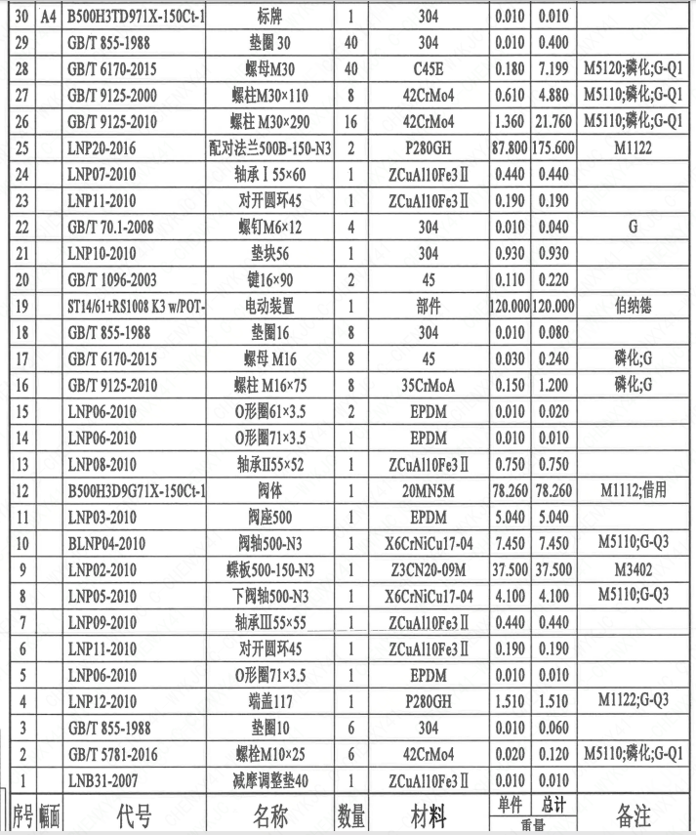
1 | 6 |  | LNP11-2010 | 对开圆环45 | 1 | ZCuAl10Fe3Ⅱ | 0.190 | 0.190
1 | 7 |  | LNP09-2010 | 轴承Ⅲ55×55 | 1 | ZCuAl10Fe3Ⅱ | 0.440 | 0.440
1 | 8 |  | LNP05-2010 | 下阀轴500-N3 | 1 | X6CrNiCu17-04 | 4.100 | 4.100 | M5110;G-Q3
1 | 9 |  | LNP02-2010 | 蝶板500-150-N3 | 1 | Z3CN20-09M | 37.500 | 37.500 | M3402
1 | 10 |  | BLNP04-2010 | 阀轴500-N3 | 1 | X6CrNiCu17-04 | 7.450 | 7.450 | M5110;G-Q3
1 | 11 |  | LNP03-2010 | 阀座500 | 1 | EPDM | 5.040 | 5.040
1 | 12 |  | B500H3D9G71X-150Ct-1 | 阀体 | 1 | 20MN5M | 78.260 | 78.260 | M1112;借用
1 | 13 |  | LNP08-2010 | 轴承Ⅱ55×52 | 1 | ZCuAl10Fe3Ⅱ | 0.750 | 0.750
1 | 14 |  | LNP06-2010 | O形圈71×3.5 | 1 | EPDM | 0.010 | 0.010
1 | 15 |  | LNP06-2010 | O形圈61×3.5 | 2 | EPDM | 0.010 | 0.020
1 | 16 |  | GB/T 9125-2010 | 螺柱 M16×75 | 8 | 35CrMoA | 0.150 | 1.200 | 磷化;G
1 | 17 |  | GB/T 6170-2015 | 螺母 M16 | 8 | 45 | 0.030 | 0.240 | 磷化;G
1 | 18 |  | GB/T 855-1988 | 垫圈16 | 8 | 304 | 0.010 | 0.080
1 | 19 |  | ST14/61+RS1008 K3 w/POT | 电动装置 | 1 | 部件 | 120.000 | 120.000 | 伯纳德
1 | 20 |  | GB/T 1096-2003 | 键16×90 | 2 | 45 | 0.110 | 0.220
1 | 21 |  | LNP10-2010 | 垫块56 | 1 | 304 | 0.930 | 0.930
1 | 22 |  | GB/T 70.1-2008 | 螺钉 M6×12 | 4 | 304 | 0.010 | 0.040 | G
1 | 23 |  | LNP11-2010 | 对开圆环45 | 1 | ZCuAl10Fe3Ⅱ | 0.190 | 0.190
1 | 24 |  | LNP07-2010 | 轴承Ⅰ55×60 | 1 | ZCuAl10Fe3Ⅱ | 0.440 | 0.440
1 | 25 |  | LNP20-2016 | 配对法兰500B-150-N3 | 2 | P280GH | 87.800 | 175.600 | M1122
1 | 26 |  | GB/T 9125-2010 | 螺柱 M30×290 | 16 | 42CrMo4 | 1.360 | 21.760 | M5110;磷化;G-Q1
1 | 27 |  | GB/T 9125-2010 | 螺柱 M30×110 | 8 | 42CrMo4 | 0.610 | 4.880 | M5110;磷化;G-Q1
1 | 28 |  | GB/T 6170-2015 | 螺母 M30 | 40 | C45E | 0.180 | 7.190 | M5120;磷化;G-Q1
1 | 29 |  | GB/T 855-1988 | 垫圈30 | 40 | 304 | 0.010 | 0.400
1 | 30 | A4 | B500H3TD971X-150Ct-1 | 标牌 | 1 | 304 | 0.010 | 0.010
1 | 31 |  | GB/T 827-1986 | 铆钉2×4 | 4 | 304 | 0.010 | 0.040
1 | 32 |  | LNP36-2020 | 流向指示牌 B10×32 | 1 | 304 | 0.010 | 0.010
1 | 33 |  | GB/T 827-1986 | 铆钉2×4 | 2 | 304 | 0.010 | 0.020
1 | 34 | A4 | B500H3TD971X-150Ct-2 | 轴孔加工图 | 1 | 用于ST14/61+RS1008 K3 w/POT | 0.000 | 0.000
1 | 35 |  | GB/T 119.2-2000 | 销10×22 | 2 | 420 | 0.010 | 0.020

技术要求
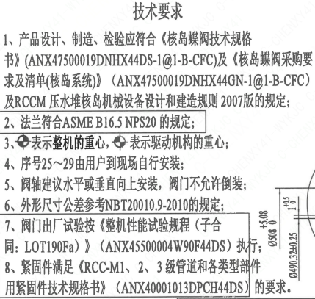
页码 | 字段名称 | 内容
1 | 技术要求-1 | 1、产品设计、制造、检验应符合《核岛蝶阀技术规格书》（ANX47500019DNHX44DS-1@1-B-CFC）及《核岛蝶阀采购要求及清单（核岛系统）》（ANX47500019DNHX44GN-1@1-B-CFC）及RCCM压水堆核岛机械设备设计和建造规则2007版的规定；
1 | 技术要求-2 | 2、法兰符合ASME B16.5NPS20 的规定；
1 | 技术要求-3 | 3、表示整机的重心，表示驱动机构的重心；
1 | 技术要求-4 | 4、序号25～29由用户到现场自行安装：
1 | 技术要求-5 | 5、阀轴建议水平或垂直向上安装，阀门不允许倒装
1 | 技术要求-6 | 6、外形尺寸公差参考NBT20010.9-2010的规定：
1 | 技术要求-7 | 7、阀门出厂试验按《整机性能试验规程（子合同：LOT190Fa）》 （ANX45500004W90F44DS） 执行；
1 | 技术要求-8 | 8、紧固件满足《RCC-M1、2、3级管道和各类型部件用紧固件技术规格书》（ANX40001013DPCH44DS）的要求。
1 | 采购要求及清单文件编码 | ANX47500019DNHX44GN

图签栏
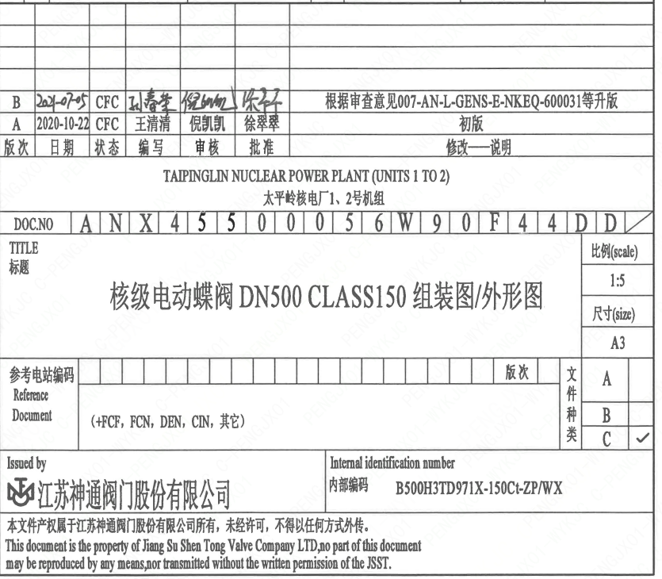
页码 | 文件编码 | 卷标 | 标题 | 参考文件编码 | 参考电站编码版次
1 | ANX45500056W90F44DD |  | 核级电动蝶阀DN500 CLASS150组装图/外形图

